상품제안서
[스윙콘] 선물세트 골프티&볼마커 4개 | 상품코드: F26271

 |  |  |  |  |  |  | 02-412-0044 | www.easy1.co.kr
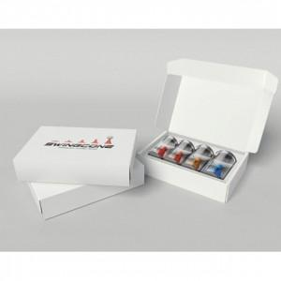

【상세/제작정보】 | 스티커 제작및 부착 별도 문의

【인쇄/포장옵션】 | / 포장지포장

【공급단가】 | 수량 | 3~ | 9~ | 30~ | 50~ | 100~
*VAT별도 | 단가 | 41,250원 | 40,590원 | 39,600원 | 38,610원 | 37,950원

【상품 URL】 | https://dev.easy1.co.kr:443/src/goods_detail.php?gdno=26271

